Hoja1
2023-07-03 13:07:55

LA PAZ 28 - HAEDO 4460-2005
BUENOS AIRES luquearti@gmail.com
____________________________________________________________________________________
"Bisagras FICHAS”
“Para Carpintería de Madera"
"Reversibles"

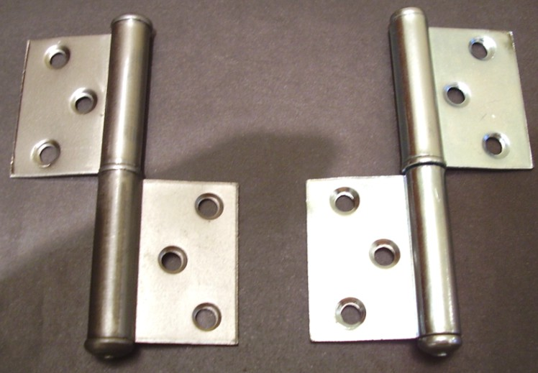
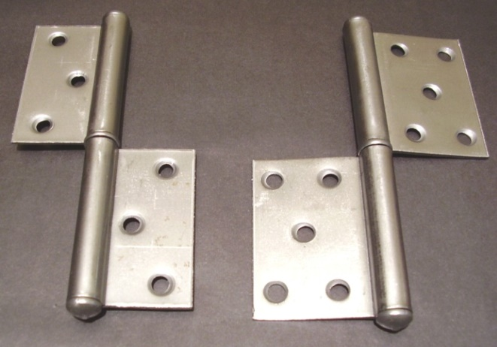

COD. | DESCRIPCION | PRECIO
B-502 | Bisagra FICHA 80x20x1.25mm. | 146.309
B-500 | Bisagra FICHA 2x3x1.50mm. | 154.777
B-501 | Bisagra FICHA 2x5x1.50mm | 166.665

ENVASE: Bolsa x 24 unidades

